Wachstum
naturell | parabel | dual | fibonacci | dezimal | euler
0 | 0 | 1 | 0 | 1 | 1
1 | 1 | 2 | 1 | 10 | 2.7182818285
2 | 4 | 4 | 1 | 100 | 7.3890560989
3 | 9 | 8 | 2 | 1000 | 20.085536923
4 | 16 | 16 | 3 | 10000 | 54.598150033
5 | 25 | 32 | 5 | 100000 | 148.4131591
6 | 36 | 64 | 8 | 1000000 | 403.42879349
7 | 49 | 128 | 13 | 10000000 | 1096.6331584
8 | 64 | 256 | 21 | 100000000 | 2980.957987
9 | 81 | 512 | 34 | 1000000000 | 8103.0839276
10 | 100 | 1024 | 55 | 10000000000 | 22026.465795
11 | 121 | 2048 | 89 | 100000000000 | 59874.141715
12 | 144 | 4096 | 144 | 1000000000000 | 162754.79142
13 | 169 | 8192 | 233 | 10000000000000 | 442413.39201
14 | 196 | 16384 | 377 | 100000000000000 | 1202604.2842
15 | 225 | 32768 | 610 | 1E+15 | 3269017.3725
16 | 256 | 65536 | 987 | 1E+16 | 8886110.5205
17 | 289 | 131072 | 1597 | 1E+17 | 24154952.754
18 | 324 | 262144 | 2584 | 1E+18 | 65659969.137
19 | 361 | 524288 | 4181 | 1E+19 | 178482300.96
20 | 400 | 1048576 | 6765 | 1E+20 | 485165195.41
21 | 441 | 2097152 | 10946 | 1E+21 | 1318815734.5
22 | 484 | 4194304 | 17711 | 1E+22 | 3584912846.1
23 | 529 | 8388608 | 28657 | 1E+23 | 9744803446.2
24 | 576 | 16777216 | 46368 | 1E+24 | 26489122130
25 | 625 | 33554432 | 75025 | 1E+25 | 72004899337
26 | 676 | 67108864 | 121393 | 1E+26 | 1.9572960943E+11
27 | 729 | 134217728 | 196418 | 1E+27 | 5.320482406E+11
28 | 784 | 268435456 | 317811 | 1E+28 | 1.4462570643E+12
29 | 841 | 536870912 | 514229 | 1E+29 | 3.9313342971E+12
30 | 900 | 1073741824 | 832040 | 1E+30 | 1.0686474582E+13
31 | 961 | 2147483648 | 1346269 | 1E+31 | 2.9048849665E+13
32 | 1024 | 4294967296 | 2178309 | 1E+32 | 7.8962960183E+13
33 | 1089 | 8589934592 | 3524578 | 1E+33 | 2.1464357979E+14
34 | 1156 | 17179869184 | 5702887 | 1E+34 | 5.8346174253E+14

Phi
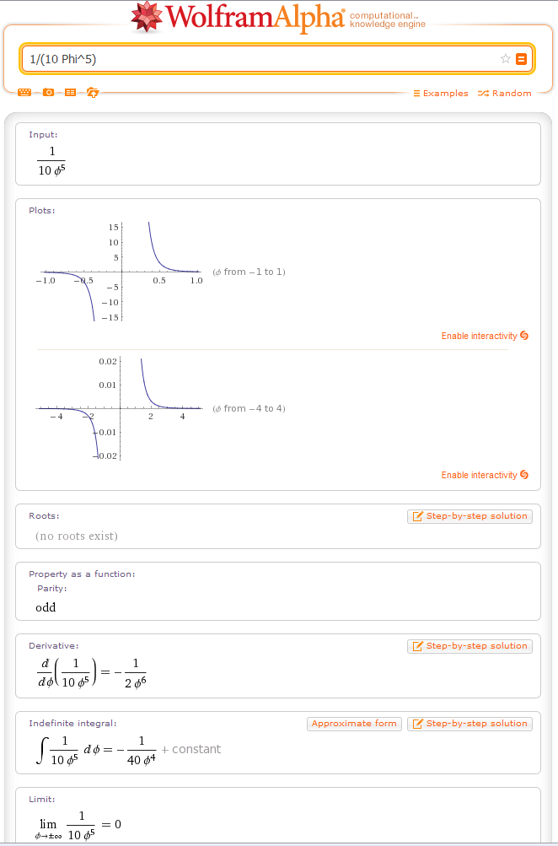

1.109
